VerticesFaces
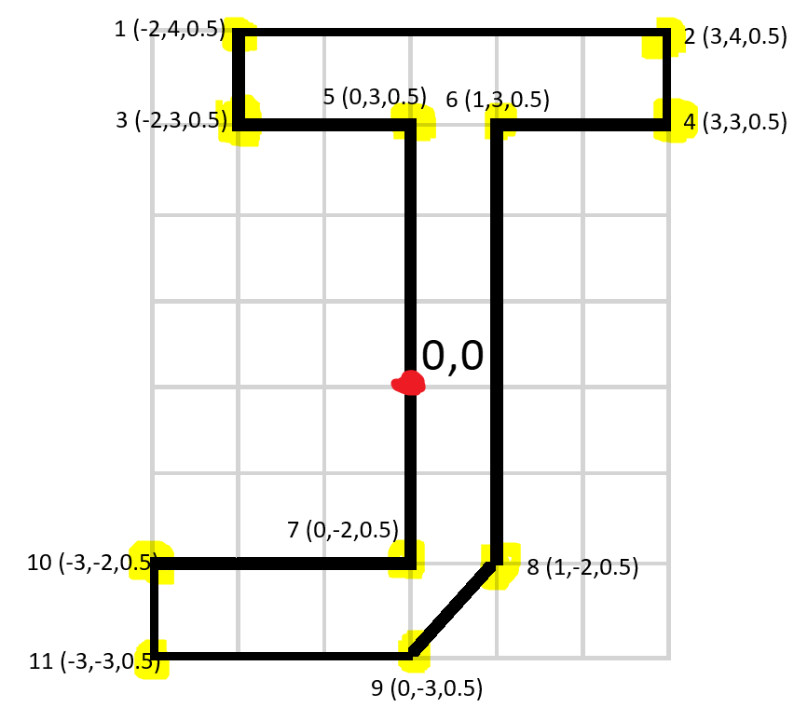
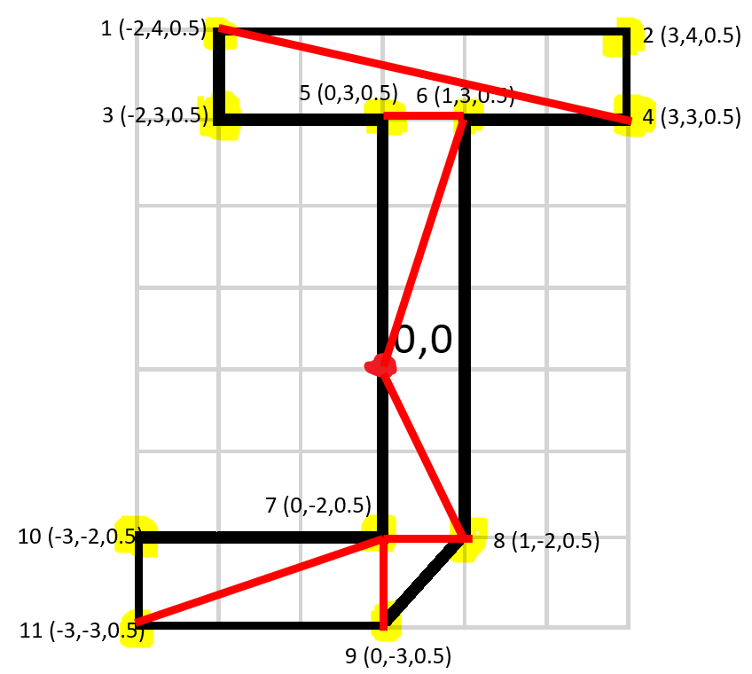
Vertices |  |  |  | Faces |  |  | Faces |  |  |  |  |  | Normals
X | Y | Z |  | X | Y | Z | X | Y | Z | X | Y | Z | X | Y | Z
0 | 0 | 0.5 |  | Front |  |  | Top |  |  | Right |  |  | Front
-2 | 4 | 0.5 |  | 1 | 4 | 2 | 1 | 13 | 2 | 2 | 14 | 16 | 0 | 0 | 1
3 | 4 | 0.5 | 0,0 | 1 | 3 | 4 | 13 | 14 | 2 | 2 | 16 | 4 | Back
-2 | 3 | 0.5 |  | 5 | 0 | 6 | Bottom |  |  | 4 | 16 | 17 | 0 | 0 | -1
3 | 3 | 0.5 |  | 6 | 0 | 8 | 23 | 9 | 11 | 6 | 4 | 17 | Right
0 | 3 | 0.5 |  | 0 | 7 | 8 | 23 | 21 | 9 | 6 | 17 | 20 | 1 | 0 | 0
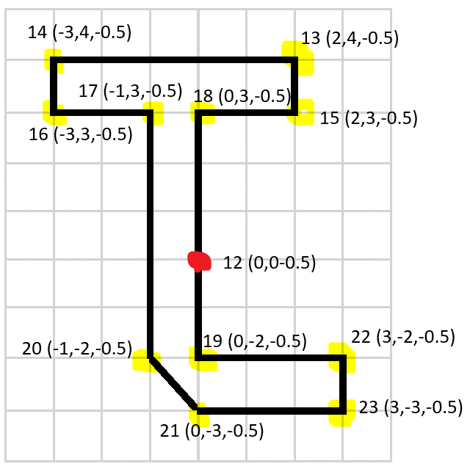
1 | 3 | 0.5 |  | 7 | 9 | 8 | 9 | 21 | 8 | 6 | 20 | 8 | Left
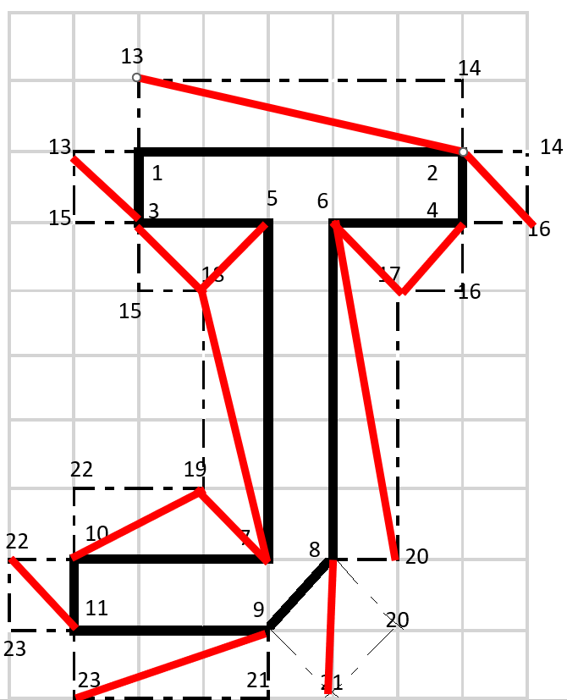
0 | -2 | 0.5 |  | 10 | 11 | 7 | 8 | 21 | 20 |  |  |  | -1 | 0 | 0
1 | -2 | 0.5 |  | 11 | 9 | 7 | Left |  |  |  |  |  | Top
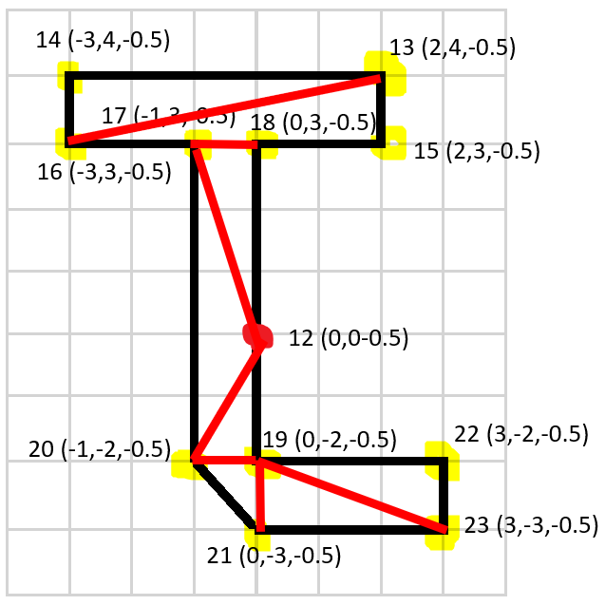
0 | -3 | 0.5 |  | Back |  |  | 13 | 3 | 1 |  |  |  | 0 | 1.33333 | 0
-3 | -2 | 0.5 |  | 13 | 16 | 14 | 13 | 15 | 3 |  |  |  | Bottom
-3 | -3 | 0.5 |  | 13 | 15 | 16 | 15 | 18 | 3 |  |  |  | 0 | -1 | 0
0 | 0 | -0.5 |  | 18 | 12 | 17 | 3 | 18 | 4
-2 | 4 | -0.5 |  | 16 | 12 | 20 | 5 | 18 | 7
3 | 4 | -0.5 |  | 12 | 19 | 20 | 7 | 18 | 19
-2 | 3 | -0.5 |  | 19 | 21 | 20 | 7 | 19 | 10
3 | 3 | -0.5 |  | 22 | 23 | 19 | 19 | 22 | 10
1 | 3 | -0.5 |  | 23 | 21 | 19 | 10 | 22 | 11
0 | 3 | -0.5 |  |  |  |  | 22 | 23 | 11
0 | -2 | -0.5
1 | -2 | -0.5
0 | -3 | -0.5
-3 | -2 | -0.5
-3 | -3 | -0.5

Textures
